상품제안서
다용도 치약칫솔케이스 | 상품코드: S20319

 |  |  |  |  |  |  | 02-713-8555 | www.synergygift.co.kr
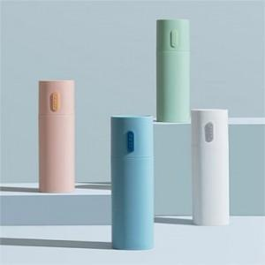

【상세/제작정보】 | <p>색상 랜덤으로 발송되오니 참고바랍니다.</p>

【인쇄/포장옵션】 | 실크, 레이저 / 포장지포장

【공급단가】 | 수량 | 100~ | 300~ | 500~ | 1,000~ | 3,000~
*VAT별도 | 단가 | 3,120원 | 2,950원 | 2,800원 | 2,730원 | 2,680원

【상품 URL】 | https://www.synergygift.co.kr:443/src/goods_detail.php?gdno=20319

